信用交易
融资融券市场交易数据统计(2023-12-18)

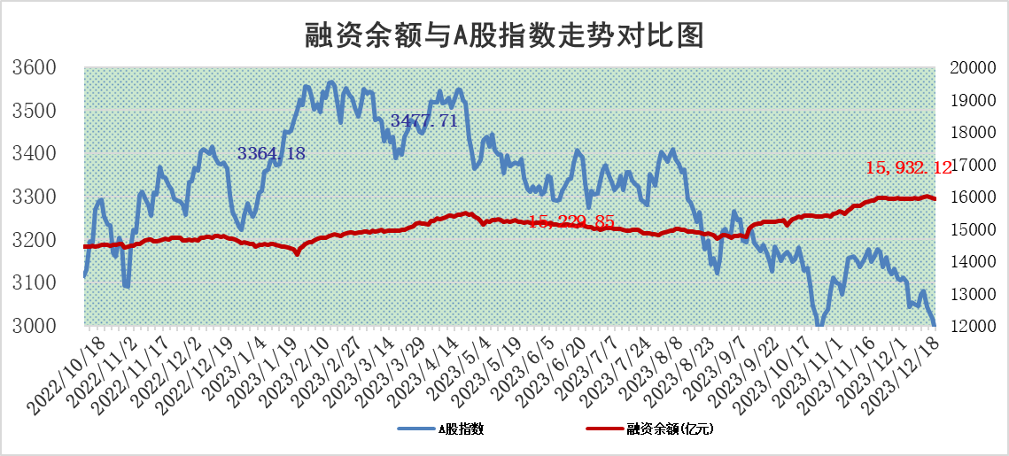
标的证券 | 融资融券余额（亿元） | 融资余额（亿元） | 融券余额（亿元） | 融资买入额（亿元） | 融资融券规模变化（亿元） | 融资余额增幅(‰) | 融券余额增幅(%)
统计数据 | 16,675.09 | 15,932.12 | 732.74 | 473.82 | -36.31 | -1.29 | -2.10

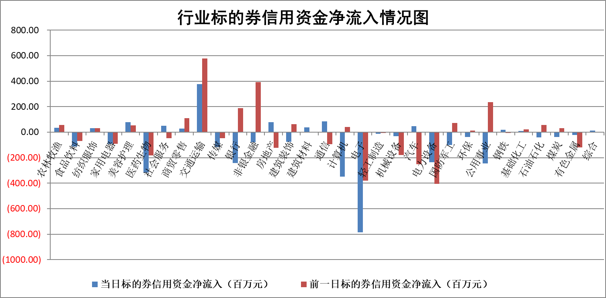

标的基金代码 | 标的基金简称 | 融资余额/市值(%) | 融资余额增幅(%) | 融资买入额/成交金额(%) | （融资余额净增额-融券余额净增额）/市值(‱) | 融券余额降幅(%) | ABS[（融资余额净增额-融券余额净增额）/市值净增额-1](%)
159902 | 华夏中小板ETF | 0.00 | 0.00 | 0.00 | 0.00 | 0.00 | 100.00
159915 | 易方达创业板ETF | 4.03 | 3.57 | 99818.40 | 13.87 | -0.20 | 108.48
159919 | 嘉实沪深300ETF | 3.54 | 0.04 | 9.91 | 0.83 | 22.87 | 101.93
159920 | 华夏恒生ETF | 65.42 | -0.06 | 3.08 | -3.64 | 0.51 | 92.84
159922 | 嘉实中证500ETF | 1.40 | 29.54 | 169.59 | 34.82 | 1.31 | 128.66
159925 | 南方沪深300ETF | 0.19 | 0.53 | 0.03 | 0.10 | 0.00 | 100.33
159928 | 消费ETF | 1.20 | -0.15 | 3.52 | -0.14 | 0.82 | 99.61
159934 | 易方达黄金ETF | 237.58 | -0.22 | 12.19 | -51.39 | 0.00 | 55.09
159939 | 全指信息技术ETF | 0.95 | -1.70 | 186.37 | -1.57 | 1.15 | 98.64
159940 | 全指金融地产ETF | 0.13 | 0.10 | 0.00 | 0.01 | 0.00 | 100.06
159995 | 半导体芯片ETF | 2.86 | 0.75 | 54.49 | 2.62 | 2.78 | 102.21
159997 | 天弘中证电子ETF | 1.81 | 0.14 | 2.11 | 1.69 | 1.12 | 101.50
159998 | 天弘中证计算机主题ETF | 0.59 | -5.37 | 0.06 | -8.74 | -17.32 | 93.64
510050 | 华夏上证50ETF | 8.71 | 0.88 | 424.76 | 7.68 | 1.12 | 91.33
510180 | 华安上证180ETF | 0.57 | 0.34 | 1.71 | 0.28 | 45.55 | 101.53
510880 | 华泰柏瑞红利ETF | 0.32 | 1.16 | 0.83 | 0.43 | 2.36 | 97.95
510900 | 易方达恒生H股ETF | 81.49 | 0.03 | 4.89 | 2.24 | 0.00 | 101.97
511010 | 5年期国债ETF | 13.09 | 1.83 | 0.60 | 23.49 | 0.00 | 109.53
511380 | 可转债及可交换债券ETF | 8.44 | 42.07 | 63.14 | 249.84 | 0.00 | 857.22
512000 | 全指证券ETF | 8.22 | 0.77 | 16.65 | 6.40 | 0.32 | 130.68
512010 | 沪深300医药卫生ETF | 5.73 | -5.69 | 155.87 | -35.50 | -4.32 | 53.41
512070 | 沪深300非银ETF | 2.48 | -0.35 | 457.38 | -0.71 | 5.40 | 98.36
512400 | 南方中证申万有色金属ETF | 2.85 | 1.74 | 0.60 | 7.46 | 33.33 | 105.49
512580 | 广发中证环保产业ETF | 1.74 | 1.66 | 0.38 | 2.90 | 1.98 | 101.86
512660 | 国泰中证军工ETF | 3.54 | 2.00 | 11.53 | 10.63 | 16.90 | 108.48
512800 | 华宝中证银行ETF | 15.64 | 0.22 | 2.10 | 5.07 | 7.86 | 51.28
512980 | 广发中证传媒ETF | 1.02 | -5.86 | 181.69 | -6.12 | 2.47 | 97.45
515030 | 华夏中证新能源汽车ETF | 2.76 | 2.31 | 32.00 | 6.29 | 0.25 | 102.43
515050 | 华夏中证5G通信主题ETF | 1.26 | 0.11 | 6.48 | 0.71 | 16.13 | 100.67
515070 | 华夏中证人工智能ETF | 2.98 | 1.29 | 5.23 | 3.94 | 1.23 | 105.54
标的股票比较指标 |  | 融资余额/流通A股市值(%) | 融资余额增幅(%) | 融资买入额/成交金额(%) | （融资余额净增额-融券余额净增额）/流通A股市值(‱) | 融券余额降幅(%) | ABS[（融资余额净增额-融券余额净增额）/流通A股市值净增额-1](%)
前十名标的个股 |  | 阳光城 | 中远海能 | 汇隆新材 | 汇隆新材 | 昀冢科技 | 汇隆新材
 |  | 搜于特 | 出版传媒 | 世纪华通 | 维海德 | 胜利精密 | 心脉医疗
 |  | 紫鑫药业 | 维海德 | 南玻A | 出版传媒 | 华茂股份 | 开勒股份
 |  | 嘉凯城 | 汇隆新材 | 轻纺城 | 龙头股份 | 康欣新材 | 读客文化
 |  | 宋都股份 | 开勒股份 | 泰恩康 | 开勒股份 | 和达科技 | 安达智能
 |  | 美好置业 | 普门科技 | 国力股份 | 世纪华通 | 三祥新材 | 盛帮股份
 |  | 中天金融 | 岭南控股 | 赛特新材 | 国新文化 | 复洁环保 | 骏成科技
 |  | 庞大集团 | 中南文化 | 广晟有色 | 读客文化 | 文峰股份 | 奥飞娱乐
 |  | 泽达易盛 | 龙头股份 | 东风股份 | 中远海能 | 奕东电子 | 当虹科技
 |  | 蓝光发展 | 山东章鼓 | 京东方A | 天邦食品 | 海欣股份 | 泰福泵业
后十名标的个股 |  | 步步高 | 英诺特 | 奥雅股份 | 荣信文化 | 连云港 | 悦康药业
 |  | 鸿达兴业 | 荣信文化 | 中文传媒 | 英诺特 | 敦煌种业 | 多瑞医药
 |  | 天沃科技 | 鑫科材料 | 红旗连锁 | 信雅达 | 乐凯胶片 | 汉威科技
 |  | 金圆股份 | 星环科技 | 步步高 | 中文在线 | 皇氏集团 | 好利科技
 |  | 哈工智能 | 江苏舜天 | 鸿达兴业 | 奥飞娱乐 | 开普云 | 艾布鲁
 |  | 正邦科技 | 纳芯微 | 天沃科技 | 国光电器 | 光云科技 | 匠心家居
 |  | 华铁股份 | 国光电器 | 金圆股份 | 上海艾录 | 时代出版 | 福立旺
 |  | 中国中期 | 苏试试验 | 哈工智能 | 果麦文化 | 中原高速 | 华安鑫创
 |  | 慧辰股份 | 奥飞娱乐 | 正邦科技 | 三维天地 | 楚天高速 | 长春高新
 |  | 新华联 | 炬芯科技 | 华铁股份 | 海天瑞声 | 中核科技 | 奥特佳
说明：1.以上普通交易数据和信用交易数据皆以交易日收盘后数据为基准；2.上述标的证券总数据只计算标的证券市场总数据，不包括从标的证券中调出去标的证券数据，所以与交易所公布的总值略有不同； 3.上述行业采用申万一级行业分类；4.以上标的基金和标的个股中比较的6个指标值中：前5个（从左至右）为正向指标，值越大排名越靠前；第6个为逆向指标，值越小，排名越靠前；5.第6个指标中ABS[]表示求绝对值，其主要用于考量信用资金相对净流入对股价相对净变化的贡献程度；6.数据来源：wind，交易所。

 |  |  |  | 证券代码 | 新增融资余额 | 融资买入额 | 融资买入增幅前10
 |  | 1 | 中远海能 | 600026 | 260830352 | 320029518 | 67%
 |  | 2 | 出版传媒 | 601999 | 59765478 | 106472486 | 44%
 |  | 3 | 维海德 | 301318 | 16806436 | 24056807 | 42%
 |  | 4 | 汇隆新材 | 301057 | 15927100 | 18648960 | 33%
 |  | 5 | 开勒股份 | 301070 | 8999033 | 10054816 | 33%
 |  | 6 | 普门科技 | 688389 | 10313712 | 11339629 | 32%
 |  | 7 | 岭南控股 | 000524 | 32366961 | 51977000 | 24%
 |  | 8 | 中南文化 | 002445 | 37018604 | 149051286 | 22%
 |  | 9 | 龙头股份 | 600630 | 43122587 | 67025502 | 19%
 |  | 10 | 山东章鼓 | 002598 | 15189867 | 28112413 | 19%

